Пропозиція_товари
 |  |  |  |  | Додаток №1 до Запиту 2262МН
Форма цінової пропозиції

(Назва Учасника), надає свою пропозицію щодо участі у закупівлі інформаційних матеріалів для забезпечення безпеки та охорони праці на складських комплексах НК ТЧХУ.
Відомості про підприємство |  |  | Повне найменування учасника – суб’єкта господарювання
 |  |  | Ідентифікаційний код за ЄДРПОУ або реєстраційний номер облікової картки платника податків
 |  |  | Реквізити (адреса - юридична та фактична, телефон, факс, телефон для контактів, e-mail, розрахунковий рахунок)
Відомості про особу (осіб), які уповноважені представляти інтереси Учасника |  |  | (Прізвище, ім’я, по батькові, посада, контактний телефон).

№ п/п | Найменування | Візуалізація | Технічні характеристики та опис |  | Кількість, шт. | Ціна, за одиницю, (з урахуванням всіх податків і зборів) * | Вартість, грн., (з урахуванням всіх податків і зборів) *

 |  |  | Запит** | Пропозиція (вказати параметри та характеристики продукції, у разі відмінності від візуалізації запиту - фото обов'язкове)
1 | Тримач металевий для сітки/стрічок 14х1250 мм (00005) |  | Матеріал: металева труба; Діаметр: 14 мм, Колір: червоний; Ширина: 14 см Висота: 1250 мм |  | 10 |  | 0.00
2 | Конус дорожній 600 мм |  | Спосіб встановлення: підлоговий Висота: 600 мм Ширина: 320 мм Матеріал: поліетилен Колір виробника: помаранчевий Країна-виробник: Україна |  | 60 |  | 0.00
3 | Стовпчик Expert переносний дорожній 850 мм |  | Тип:стовпчик Висота: 850 мм Матеріал: поліпропілен Розмір основи: 280х280 мм Країна-виробник: Китай |  | 32 |  | 0.00
4 | Розсувна огорожа | 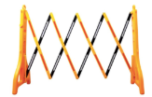 | Тип: огородження Ширина: 250 см Висота: 960 мм Матеріал: пластик Максимальна ширина у розкладеному стані: 2,5 м Ширина у складеному стані: 24 см Країна-виробник: Китай |  | 30 |  | 0.00
5 | Стрічка самоклейка попереджає біло-червона 50 мм 33 м | 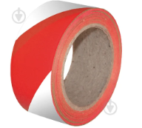 | Ширина: 50 мм Довжина: 33 м Температура використання: від +10 °C Колір: біло-червоний Країна-виробник: Китай |  | 58 |  | 0.00
6 | Стрічка самоклейка протиковзка чорно-жовта 50 мм 10 м | 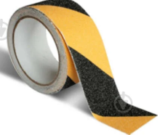 | Ширина: 50 мм Довжина: 10 м Температура використання: від - 10 °C Колір виробника: жовто-чорний Країна-виробник: Китай |  | 58 |  | 0.00
7 | Стрічка самоклейка протиковзка жовта 50 мм 10 м | 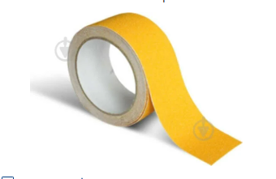 | Ширина: 50 мм Довжина: 10 м Температура використання: від - 10 °C Колір виробника: жовтий Країна-виробник: Китай |  | 26 |  | 0.00
8 | Стрічка самоклейка протиковзка чорна 50 мм 10 м | 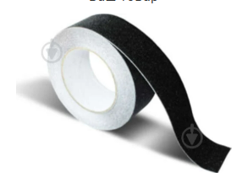 | Ширина: 50 мм Довжина: 10 м Температура використання: від -10 °C Колір виробника: чорний Країна-виробник: Китай |  | 26 |  | 0.00
9 | Стрічка сигнальна 200 м |  | Ширина: 70 мм Довжина: 200м Колір: біло-червона Країна-виробник: Китай |  | 40 |  | 0.00
10 | Стрічка світловідбивна 5 см х 25 м сегментована 45x45 мм White |  | Ширина: 50 мм Довжина: 25м Країна-виробник: Китай Сегментація: 45*45 мм |  | 14 |  | 0.00
11 | Стрічка світловідбивна 5 см х 25 м сигментована 45x45 мм Red | 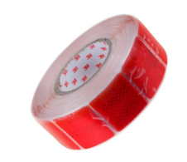 | Ширина: 50 мм Довжина: 25м Країна-виробник: Китай |  | 14 |  | 0.00
12 | Стрічка світловідбивна 5 см х 25 м White | 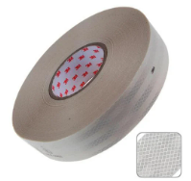 | Ширина: 50 мм Довжина: 25м Країна-виробник: Китай |  | 24 |  | 0.00
13 | Стрічка світловідбивна 5 см х 25 м Red |  | Ширина: 50 мм Довжина: 25м Країна-виробник: Китай |  | 24 |  | 0.00
14 | Стрічка сигнальна жовто-чорна 48 мм 33 м | 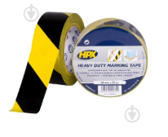 | Ширина: 48 мм Довжина: 33м Країна-виробник: Бельгія Товщина: 0.2 мм, Носій: ПВХ, Тип клею: каучуковий, Міцність на розрив: >59 Н/25 мм, Сила адгезії: > 4 Н/25 мм |  | 24 |  | 0.00
15 | Клейка стрічка | 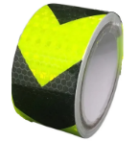 | Ширина: 50 мм Довжина: 5 м Колір: жовто-чорний Країна-виробник: Китай |  | 24 |  | 0.00
16 | Люмінісцентна клейка сигнальна стрічка 5 см х 10 м зі смугою | 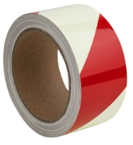 | Ширина: 50 мм Довжина: 10 м Колір: червоний,зелений Країна-виробник: Китай |  | 24 |  | 0.00
17 | Інструкція пожежна (дії персоналу при пожежі) | 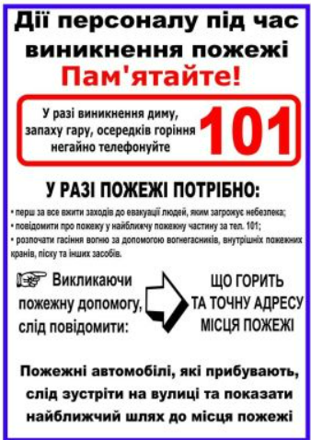 | Матеріал самоклеюча плівка: ORACAL Висота (мм) 297 Ширина (мм) 210 Форм-фактор: прямокутний Виробник: ПОЖСОЮЗ Країна виробник: Україна |  | 20 |  | 0.00
18 | Інструкція Робота з вогнегасником | 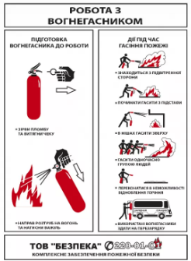 | Наліпка А4 Робота з вогнегасником Матеріал : плівка ПВХ |  | 7 |  | 0.00
19 | Наліпка Заборонено переміщення людей автопогрущиком 150 мм |  | Ширина: 150 мм Товщина: 1 мм Матеріал: плівка ПВХ Країна-виробник: Україна |  | 60 |  | 0.00
20 | Наліпка Забороняється рух засобів наземного транспорту 150 мм | 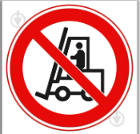 | Ширина: 150 мм Товщина: 1 мм Форма: прямокутна Матеріал: плівка ПВХ Країна-виробник: Україна |  | 60 |  | 0.00
21 | Наліпка Забороняється курити 150 мм | 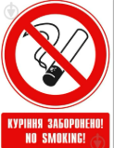 | Ширина: 150 мм Товщина: 1 мм Форма: прямокутна Матеріал: плівка ПВХ Країна-виробник: Україна |  | 60 |  | 0.00
22 | Наліпка Не смітити 150 мм | 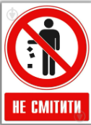 | Ширина: 150 мм Товщина: 1 мм Форма: прямокутна Матеріал: плівка ПВХ Країна-виробник: Україна |  | 60 |  | 0.00
23 | Наліпка Доступ стороннім заборонено 150 мм | 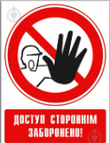 | Ширина: 150 мм Товщина: 1 мм Форма: прямокутна Матеріал: плівка ПВХ Країна-виробник: Україна |  | 60 |  | 0.00
24 | Наліпка Заборонено вживати їжу 150 мм |  | Висота: 150 мм Ширина: 150 мм Товщина: 1 мм Форма: прямокутна Матеріал: плівка ПВХ Країна-виробник: Україна |  | 60 |  | 0.00
25 | Знак Заборона зйомки ПВХ 15x15 см | 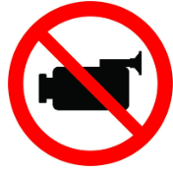 | Висота: 150 мм Ширина: 150 мм Товщина: 2 мм Форма: прямокутна Матеріал: плівка ПВХ Країна-виробник: Україна |  | 60 |  | 0.00
26 | Знак Заборона фото із спалахом ПВХ 15x15 см |  | Висота: 150 мм Ширина: 150 мм Товщина: 2 мм Форма: прямокутна Матеріал: плівка ПВХ Країна-виробник: Україна |  | 60 |  | 0.00
27 | Знак Заборона спілкуватися по телефону ПВХ 15x15 см |  | Висота: 150 мм Ширина: 150 мм Товщина: 2 мм Форма: прямокутна Матеріал: плівка ПВХ Країна-виробник: Україна |  | 60 |  | 0.00
28 | Наліпка Забороняється захаращувати проходи і/або складувати 150 мм |  | Ширина: 162 мм Товщина: 1 мм Форма: прямокутна Матеріал: плівка ПВХ Країна-виробник: Україна |  | 60 |  | 0.00
29 | Наліпка Заборонено знаходитись під вантажем 150 мм |  | Ширина: 150 мм Товщина: 1 мм Форма: прямокутна Матеріал: плівка ПВХ Країна-виробник: Україна |  | 60 |  | 0.00
30 | Наліпка "Палити заборонено" прямокутна вертикальна 140х100 мм |  | Висота: 140 мм Ширина: 100 мм Форма: прямокутна Додаткова інформація Матеріал: плівка ПВХ Країна-виробник: Україна |  | 60 |  | 0.00
31 | Наліпка Обережно! Автонавантажувач 130 мм | 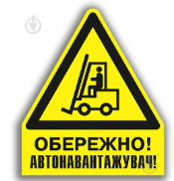 | Висота: 140 мм Товщина: 1 мм Форма: трикутна Матеріал: плівка ПВХ Країна-виробник: Україна |  | 60 |  | 0.00
32 | Наліпка Обережно! Можливе падіння 130 мм | 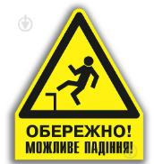 | Висота: 130 мм Товщина: 1 мм Форма: трикутна Матеріал: плівка ПВХ Країна-виробник: Україна |  | 60 |  | 0.00
33 | Наліпка Обережно! Працює кран 130 мм | 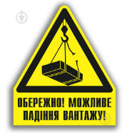 | Висота: 130 мм Товщина: 1 мм Форма: трикутна Матеріал: плівка ПВХ Країна-виробник: Україна |  | 60 |  | 0.00
34 | Наліпка Обережно! Акумуляторні батареї 130 мм |  | Висота: 130 мм Товщина: 1 мм Форма: трикутна Додаткова інформація Матеріал: плівка ПВХ Країна-виробник: Україна |  | 60 |  | 0.00
35 | Наліпка Обережно! Газ 150 мм | 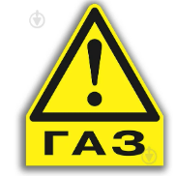 | Висота: 160 мм Товщина: 1 мм Форма: трикутна Матеріал: плівка ПВХ Країна-виробник: Україна |  | 60 |  | 0.00
36 | Наліпка Обережно! Гаряча поверхня 150 мм | 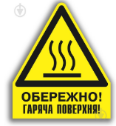 | Висота: 150 мм Ширина: 150 мм Товщина: 1 мм Форма: трикутна Матеріал: плівка ПВХ Країна-виробник: Україна |  | 60 |  | 0.00
37 | Наліпка Обережно! Малопомітна перешкода 130 мм | 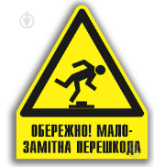 | Висота: 130 мм Товщина: 1 мм Форма: трикутна Матеріал: плівка ПВХ Країна-виробник: Україна |  | 60 |  | 0.00
38 | Табличка попереджувальна Обережно працює навантажувач самоклеюча плівка | 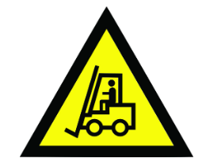 | Висота: 170 мм Ширина: 150 мм Товщина: 2 мм Форма: трикутна Матеріал: плівка ПВХ Країна-виробник: Україна |  | 60 |  | 0.00
39 | Наліпка Позначення напруги 220 В 35х15 мм 30 шт. | 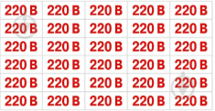 | Висота: 15 мм Ширина: 35 мм Товщина: 1 мм Форма: трикутна Матеріал: плівка ПВХ Країна-виробник: Україна |  | 10 |  | 0.00
40 | Наліпка Позначення напруги 12/24/36/220/380 В 35х15 мм 30 шт. |  | Висота: 15 мм Ширина: 35 мм Товщина: 1 мм Форма: трикутна Матеріал: плівка ПВХ Країна-виробник: Україна |  | 10 |  | 0.00
41 | Наліпка Позначення напруги 380 В 60х25 мм 12 шт. | 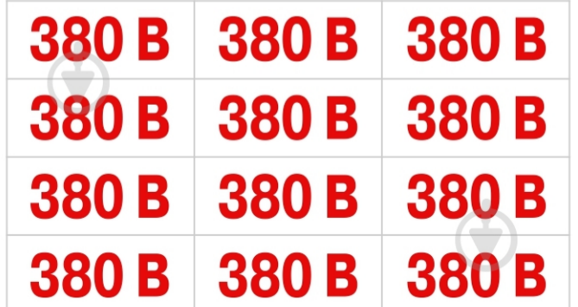 | Висота: 25 мм Ширина: 60 мм Товщина: 1 мм Форма: трикутна Матеріал: плівка ПВХ Країна-виробник: Україна |  | 10 |  | 0.00
42 | Наліпка на електрощит квартирний ВИД 2 24 елементи 35х15 мм | 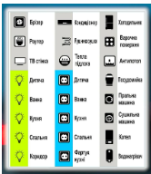 | Висота: 135 мм Ширина: 150 мм Форма: прямокутна Матеріал: плівка ПВХ Країна-виробник: Україна |  | 10 |  | 0.00
43 | Наліпка Обережно! Електрична напруга 50 мм 10 шт. | 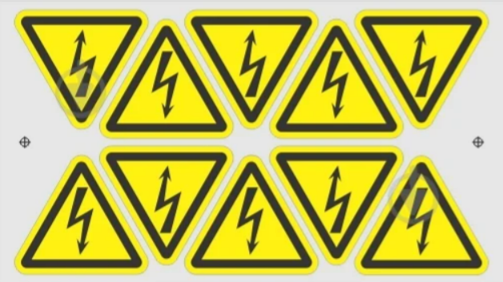 | Ширина: 50 мм Товщина: 1 мм Форма: прямокутна Матеріал: плівка ПВХ Країна-виробник: Україна |  | 10 |  | 0.00
44 | Наліпка Працювати у захисному взутті 150 мм | 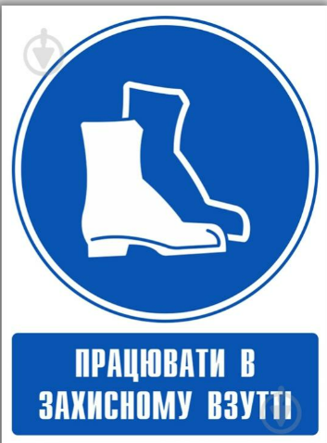 | Висота: 215 мм Ширина: 150 мм Форма: прямокутна Матеріал: плівка ПВХ Країна-виробник: Україна |  | 60 |  | 0.00
45 | Наліпка Працювати у захисному одязі 150 мм | 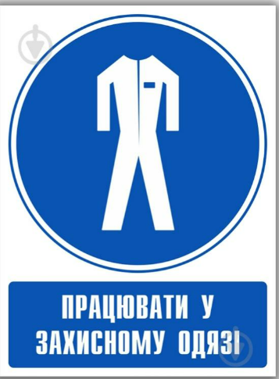 | Висота: 210 мм Ширина: 150 мм Форма: прямокутна Матеріал: плівка ПВХ Країна-виробник: Україна |  | 60 |  | 0.00
46 | Наліпка Працювати в засобах захисту органів слуху 150 мм |  | Висота: 210 мм Ширина: 150 мм Форма: прямокутна Матеріал: плівка ПВХ Країна-виробник: Україна |  | 60 |  | 0.00
47 | Наліпка Працювати в захисному щитку 150 мм |  | Висота: 215 мм Ширина: 150 мм Форма: прямокутна Матеріал: плівка ПВХ Країна-виробник: Україна |  | 60 |  | 0.00
48 | Наліпка Вхід у захисній масці 150 мм |  | Висота: 150 мм Ширина: 150 мм Форма: прямокутна Матеріал: плівка ПВХ Країна-виробник: Україна |  | 60 |  | 0.00
49 | Наліпка Працювати в засобах захисту органів дихання 150 мм |  | Висота: 210 мм Ширина: 150 мм Форма: прямокутна Матеріал: плівка ПВХ Країна-виробник: Україна |  | 60 |  | 0.00
50 | Наклейка Працювати в захисних рукавичках 150 мм |  | Висота: 215 мм Ширина: 150 мм Форма: прямокутна Матеріал: плівка ПВХ Країна-виробник: Україна |  | 60 |  | 0.00
51 | Наліпка Працювати в захисних окулярах 150 мм |  | Висота: 210 мм Ширина: 150 мм Форма: прямокутна Матеріал: плівка ПВХ Країна-виробник: Україна |  | 60 |  | 0.00
52 | Наліпка Одягнути засіб захисту голови 150 мм |  | Висота: 215 мм Ширина: 150 мм Форма: прямокутна Матеріал: плівка ПВХ Країна-виробник: Україна |  | 60 |  | 0.00
53 | Наліпка Дивитись інструкцію з експлуатації/брошуру 150 мм |  | Висота: 210 мм Ширина: 150 мм Форма: прямокутна Матеріал: плівка ПВХ Країна-виробник: Україна |  | 60 |  | 0.00
54 | Наліпка Вогнегасник 150х150 мм | 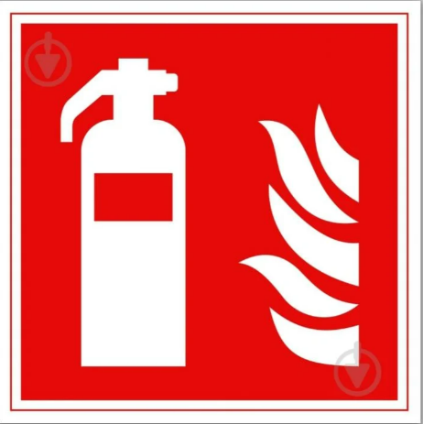 | Висота: 150 мм Ширина: 150 мм Форма: прямокутна Матеріал: плівка ПВХ Країна-виробник: Україна |  | 60 |  | 0.00
55 | Наліпка Місце для людей з обмеженими можливостями 150х150 мм | 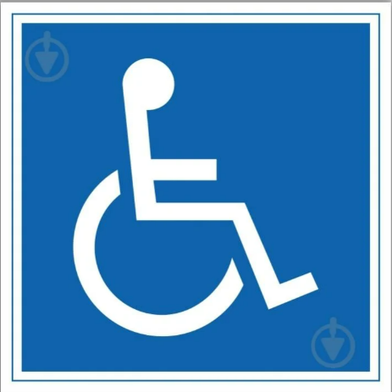 | Висота: 150 мм Ширина: 150 мм Форма: прямокутна Матеріал: плівка ПВХ Країна-виробник: Україна |  | 60 |  | 0.00
56 | Наліпка Телефон для використання у випадку надзвичайної ситуації 150х150 мм |  | Висота: 150 мм Ширина: 150 мм Форма: прямокутна Матеріал: плівка ПВХ Країна-виробник: Україна |  | 60 |  | 0.00
57 | Наліпка Пожежний кран 150х200 мм | 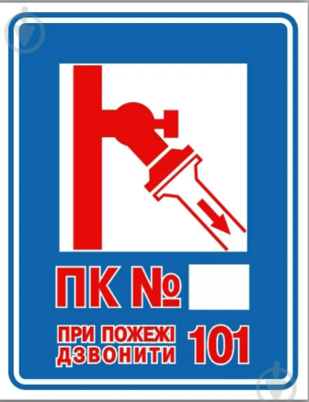 | Висота: 200 мм Ширина: 150 мм Форма: прямокутна Матеріал: плівка ПВХ Країна-виробник: Україна |  | 60 |  | 0.00
58 | Наліпка Вогнегасник 150x200 мм | 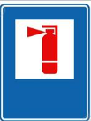 | Висота: 200 мм Ширина: 150 мм Форма: прямокутна Матеріал: плівка ПВХ Країна-виробник: Україна |  | 60 |  | 0.00
59 | Наліпка Покажчик виходу 200х100 мм | 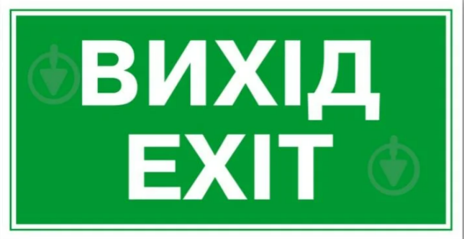 | Висота: 100 мм Ширина: 200 мм Форма: прямокутна Матеріал: плівка ПВХ Країна-виробник: Україна |  | 60 |  | 0.00
60 | Наліпка Місце для сміття 150х200 мм |  | Висота: 200 мм Ширина: 150 мм Форма: прямокутна Матеріал: плівка ПВХ Країна-виробник: Україна |  | 60 |  | 0.00
61 | Наліпка Показчик входу 200х100 мм | 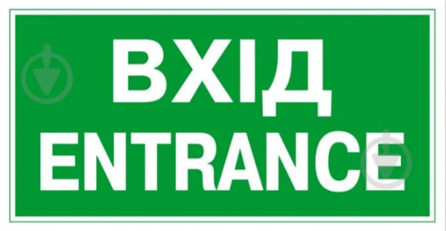 | Висота: 100 мм Ширина: 200 мм Форма: прямокутна Матеріал: плівка ПВХ Країна-виробник: Україна |  | 60 |  | 0.00
62 | Знак Напрямок стрілка вверх ПВХ 15х15 см |  | Висота: 150 мм Ширина: 150 мм Форма: прямокутна Матеріал: плівка ПВХ Країна-виробник: Україна |  | 60 |  | 0.00
63 | Наліпка Вказівник Запасний вихід 100х200 |  | Висота: 100 мм Ширина: 200 мм Форма: прямокутна Матеріал: плівка ПВХ Країна-виробник: Україна |  | 60 |  | 0.00
64 | Табличка Стій! Напруга 280х210 мм | 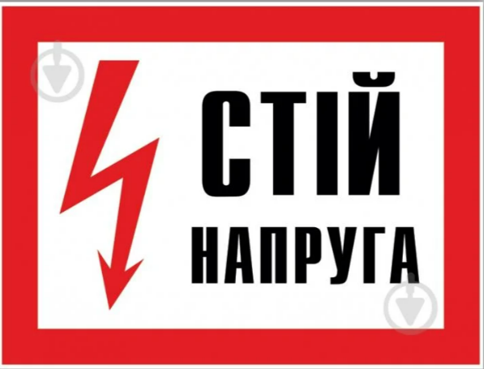 | Висота: 250 мм Ширина: 210 мм Форма: прямокутна Матеріал: пластик ПВХ Країна-виробник: Україна |  | 20 |  | 0.00
65 | Табличка Працювати в захисному шоломі 250 мм |  | Висота: 250 мм Ширина: 250 мм Форма: прямокутна Матеріал: пластик ПВХ Країна-виробник: Україна |  | 20 |  | 0.00
66 | Табличка Пункт (місце) збору 250х250 мм | 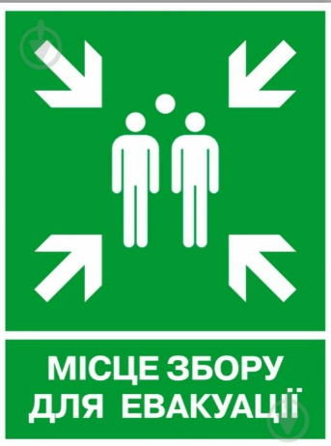 | Висота: 250 мм Ширина: 250 мм Форма: прямокутна Матеріал: пластик ПВХ Країна-виробник: Україна |  | 20 |  | 0.00
67 | Табличка Стороннім вхід заборонено 280х210 мм | 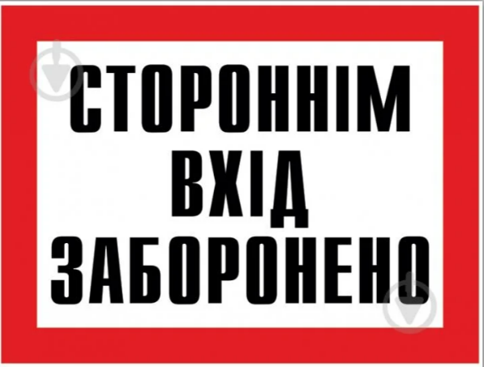 | Висота: 210 мм Ширина: 280 мм Форма: прямокутна Матеріал: пластик ПВХ Країна-виробник: Україна |  | 20 |  | 0.00
68 | Табличка Парковка заборонена 330х440 мм | 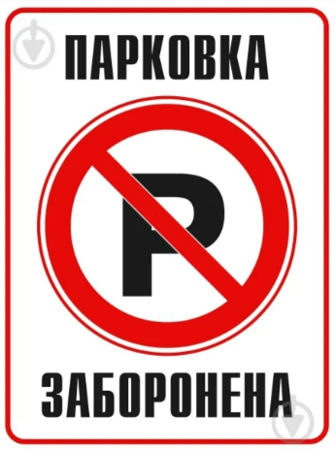 | Висота: 440 мм Ширина: 330 мм Форма: прямокутна Матеріал: пластик ПВХ Країна-виробник: Україна |  | 20 |  | 0.00
69 | Табличка Місце куріння 250х250 мм |  | Висота: 250 мм Ширина: 250 мм Форма: прямокутна Матеріал: пластик ПВХ Країна-виробник: Україна |  | 20 |  | 0.00
70 | Табличка Електрощитова 300х80 мм латунь |  | Висота: 80 мм Ширина: 300 мм Форма: прямокутна Матеріал: пластик ПВХ Країна-виробник: Україна |  | 20 |  | 0.00
71 | Табличка Вогненебезпечно! Газ 280х210 мм | 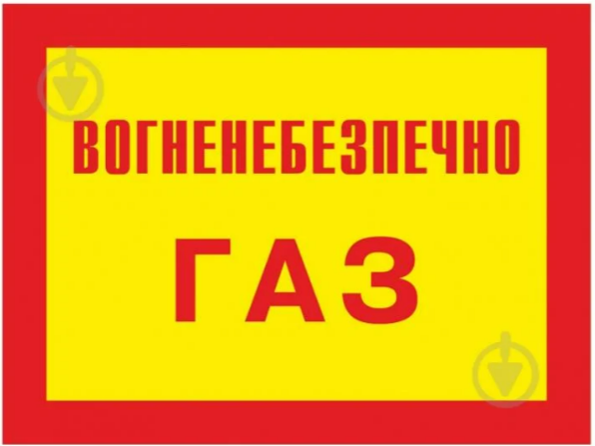 | Висота: 210 мм Ширина: 280 мм Форма: прямокутна Матеріал: пластик ПВХ Країна-виробник: Україна |  | 20 |  | 0.00
72 | Табличка Забороняється курити 250х95 мм латунь | 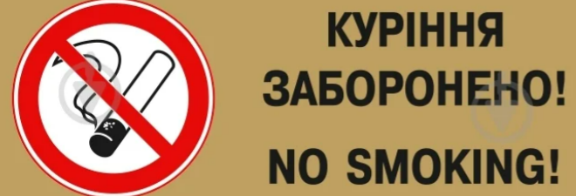 | Висота: 95 мм Ширина: 250 мм Форма: прямокутна Матеріал: пластик ПВХ Країна-виробник: Україна |  | 20 |  | 0.00
73 | Табличка попереджувальна "Під напругою Небезпечно для життя" пластик/ПВХ | 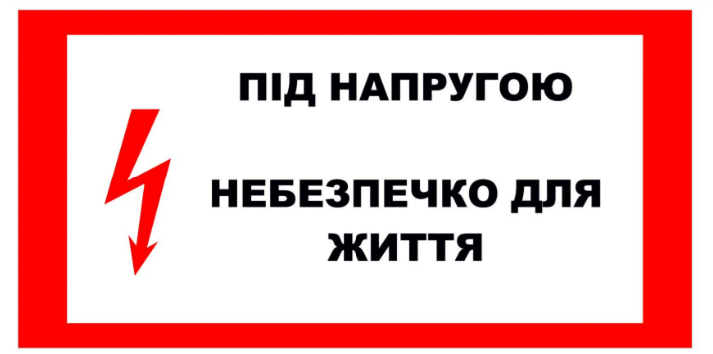 | Висота: 150 мм Ширина: 200 мм Форма: прямокутна Матеріал: пластик ПВХ Країна-виробник: Україна |  | 20 |  | 0.00
74 | Табличка Працювати у запобіжному (страхувальному) поясі 250 мм | 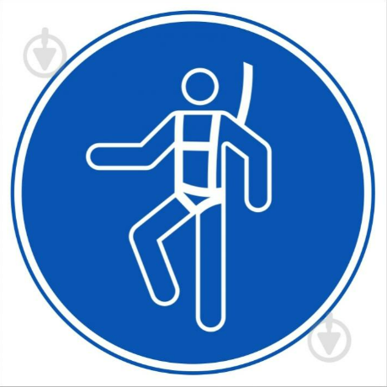 | Висота: 250 мм Ширина: 250 мм Форма: прямокутна Матеріал: пластик ПВХ Країна-виробник: Україна |  | 20 |  | 0.00
75 | Табличка Прохід заборонено 250 мм |  | Висота: 250 мм Ширина: 250 мм Форма: прямокутна Матеріал: пластик ПВХ Країна-виробник: Україна |  | 20 |  | 0.00
76 | Стенд інформаційний "Обережно! Газ! Пожежна безпека" 800х1000 мм | 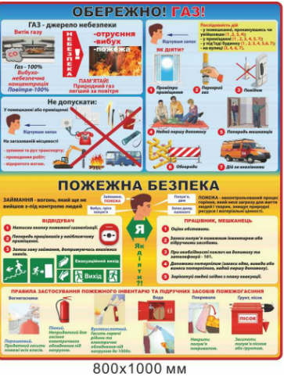 | Висота: 1000 мм Ширина: 800 мм Форма: прямокутна Матеріал: наліпка ПВХ Країна-виробник: Україна |  | 10 |  | 0.00
77 | Стенд протипожежні засоби 1500х1050 мм | 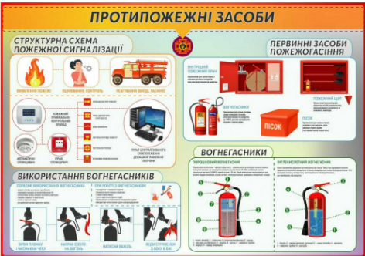 | Висота: 1500 мм Ширина: 1050 мм Форма: прямокутна Матеріал: пластик ПВХ Країна-виробник: Україна |  | 4 |  | 0.00
78 | Стенд Куточок пожежної безпеки | 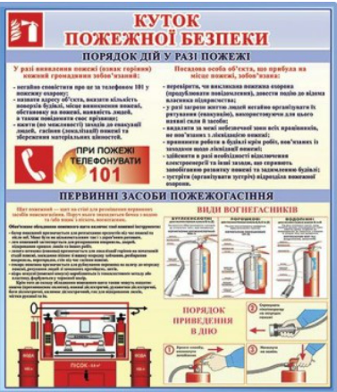 | Висота: 700 мм Ширина: 800 мм Форма: прямокутна Матеріал: пластик ПВХ Країна-виробник: Україна |  | 4 |  | 0.00
79 | Табличка попереджувальна Слизька підлога 200х295х610 мм жовта |  | Висота:610 мм Ширина:200 мм Товщина:295 мм Форма:прямокутна Матеріал:пластик Країна-виробник:Китай |  | 36 |  | 0.00
Всього вартість пропозиції, грн* |  |  |  |  |  | 0.00
* Товариство Червоного Хреста України є громадською неприбутковою організацією і просить надати максимальні знижки на товар, вказаний у ціновій пропозиції.
** Закупівля відбувається одним лотом.
Умови оплати (обов’язково заповнити!): ______________ Оплата здійснюється шляхом безготівкового перерахування коштів за системою 100% післяплати по факту підписання відповідних накладних. Якщо Учасник пропонує власну систему оплати, просимо чітко вказати це у своїй ціновій пропозиції.. Згідно політик ТЧХУ передплата може застосовуватись лише як виключення та становити не більше ніж 50%.
Термін поставки (обов’язково заповнити!): _______ календарних днів з моменту укладення договору.
Примітка: вартість одиниці продукції та загальну вартість пропозиції потрібно заповнювати у гривнях, зазначаючи цифрове значення, яке має не більше двох знаків після коми.
Ми погоджуємось, що всі витрати, пов’язані з пакуванням, доставкою товару, завантажувально-розвантажувальними роботами, здійснюються за рахунок Постачальника за наданою адресою.
Ми погоджуємося та ознайомлені з умовами типового Договору ТЧХУ (Додаток №2 до Запиту).
Ми погоджуємося з умовами, що Замовник має право розділити дану закупівлю між декількома постачальниками за умови наявності більш вигідних умов на різні позиції.
Ми погоджуємося з умовами, що Ви можете відхилити нашу чи всі надані пропозиції, та розуміємо, що Ви не обмежені у прийнятті будь-якої іншої пропозиції з більш вигідними для Вас умовами.
Ми погоджуємось зафіксувати цінову пропозицію протягом 90 календарних днів з моменту подачі
Подаючи свою пропозицію ми підтверджуємо повну комплектацію та відповідність умовам зазначеним в Запиті.
Учасники повинні надсилати цінові пропозиції з підписом і печаткою (за наявності)

 |  |  | Керівник організації/ФОП:____________________________ ( ____________________)
 |  |  | МП підпис ПІБ

